상품제안서
케미 페블 디자인 블루투스 오픈형 무선이어폰 | 상품코드: S41286

 |  |  |  |  |  |  | 02-713-8555 | www.synergygift.co.kr
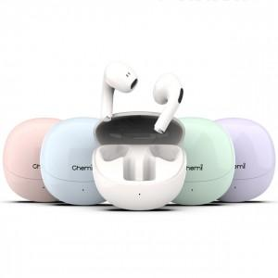

【상세/제작정보】 | <span style="font-size: 14pt;">※ 기본수량 미만 발주 진행시 별도 문의 바랍니다.<br></span><span style="font-size: 14pt;">※ 운임비 별도 발생 됩니다.</span><br>

【인쇄/포장옵션】 | 실크, 레이저, 풀칼라 / 포장지포장

【공급단가】 | 수량 | 50~ | 100~ | 500~ | 1,000~ | 3,000~
*VAT별도 | 단가 | 10,400원 | 9,900원 | 9,250원 | 9,050원 | 8,900원

【상품 URL】 | https://www.synergygift.co.kr:443/src/goods_detail.php?gdno=41286

